Hoja1
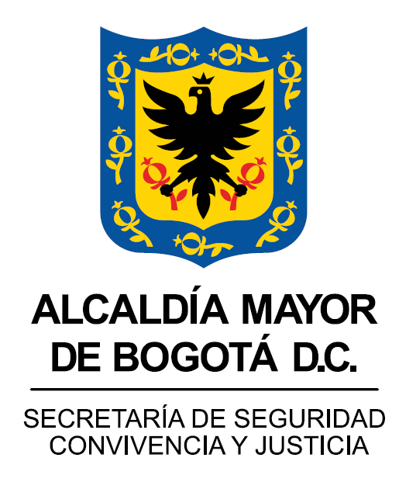 | SEGUIMIENTO PLAN ESTRATÉGICO INSTITUCIONAL - PEI |  |  |  |  |  |  |  |  |  |  |  | F-DE-1376 V.1

 | SEGUIMIENTO PLAN ESTRATÉGICO INSTITUCIONAL - PEI

CORTE DE REPORTE: | 30 de septiembre

OBJETIVO ESTRATÉGICO | META | NOMBRE DEL INDICADOR | TIPO DE INDICADOR | PRODUCTO | FUENTE | RESPONSABLE | TOTAL ACUMULADO VIGENCIA 2024 |  |  | TOTAL ACUMULADO CUATRIENIO |  |  | DESCRIPCIÓN AVANCE DE PRODUCTOS

 |  |  |  |  |  |  | PROGRAMADO | EJECUTADO | % AVANCE | PROGRAMADO | EJECUTADO | % AVANCE
1. Diseñar e implementar estrategias y acciones con enfoques transversales de promoción de la cultura ciudadana, género, población vulnerada y territorial, que permitan la reducción de las problemáticas, factores de riesgo y delitos que afectan las condiciones de seguridad, convivencia y justicia en Bogotá. | 315 - Diseñar e implementar al 100% una (1) estrategia de sensibilización y mitigación del riesgo para la ciudad, con énfasis en las poblaciones en alto riesgo | Porcentaje de avance en el diseño e implementación de una (1) estrategia de sensibilización y mitigación del riesgo para la ciudad con énfasis en las poblaciones con alto riesgo | Creciente | Estrategia de sensibilización y mitigación del riesgo para la ciudad, con énfasis en las poblaciones en alto riesgo, diseñada e implementada | Sistema SEGPLAN | Dirección de Seguridad | 100.00% | 99.00% | 99.00% | 100.00% | 99.00% | 99.00% | Considerando que el presente PEI asoció el cumplimiento de sus objetivos estratégicos a las metas, indicadores y productos del Plan de Desarrollo Distrital 2020-2024: "Un Nuevo Contrato Social y Ambiental para la Bogotá del Siglo XXI”, y que el seguimiento se realiza a través del reporte al Sistema de Seguimiento a Metas del Plan de Desarrollo (SEGPLAN) cuya información tuvo cierre el 31 de mayo, el avance en las metas de los 10 objetivos concluyó en la misma fecha. Por ello, el seguimiento con corte al tercer trimestre no presenta variaciones Dicho lo anterior, en esta meta se tiene un 99% de cumplimiento y a continuación se describen las acciones realizadas durante lo corrido del 2024: Durante lo corrido del año se han realizado 790 acciones. Desde la estrategia Ciudadano habitante de calle, durante lo corrido del año se han realizado 188 acciones, realizando recorridos de identificación de asentamientos, cambuches, acompañamiento a recorridos de oferta servicios. Desde la estrategia de personas migrantes durante lo corrido del año se han realizado 127 acciones, se socializaron recomendaciones para la integración de nuevos bogotanos. Desde la estrategia LGTBI durante lo corrido del año se han realizado 183 acciones, se realizaron acciones de cambio de imaginarios y estereotipos con actividades pedagógicas y lúdicas a toda la ciudadanía en general y jornadas de promoción de denuncia para las personas pertenecientes a los sectores sociales LGBTI, realizando articulación con los comandantes y promotores de derechos humanos de las estaciones de MEBOG, acompañamiento al encuentro del grupo de apoyo de familias diversas convocado con asistencia distrital. Desde la estrategia de Niños Niñas y Adolescentes se han realizado 292 acciones durante lo corrido del año, durante mayo se realizaron actividades de información y comunicación aciudadanía en general frente a la prevención de violencias y delitos en niños, niñas y adolescentes. Desde la estrategia CHC, Los benefici
 | 416 - Garantizar al 100% el fortalecimiento de la política de integridad y transparencia en la gestión pública en la Secretaría de Seguridad, Convivencia y Justicia | Porcentaje de avance en el fortalecimiento de la política de integridad y transparencia en la gestión pública en la Secretaría de Seguridad, Convivencia y Justicia | Constante | Estrategia de mediación comunitaria para dar respuesta a la conflictividad social, diseñada e implementada | Sistema SEGPLAN | Subsecretaría de Gestión Institucional | 100.00 | 100.00 | 100.0% | 100.00 | 99.99 | 99.99% | Considerando que el presente PEI asoció el cumplimiento de sus objetivos estratégicos a las metas, indicadores y productos del Plan de Desarrollo Distrital 2020-2024: "Un Nuevo Contrato Social y Ambiental para la Bogotá del Siglo XXI”, y que el seguimiento se realiza a través del reporte al Sistema de Seguimiento a Metas del Plan de Desarrollo (SEGPLAN) cuya información tuvo cierre el 31 de mayo, el avance en las metas de los 10 objetivos concluyó en la misma fecha. Por ello, el seguimiento con corte al tercer trimestre no presenta variaciones. Dicho lo anterior, en esta meta se llegó al 99% de cumplimiento y a continuación se describen las acciones realizadas en el 2024: * Formulación, aprobación y publicación del programa de transparencia y ética publica para la vigencia 2024. * Socialización de esquema de publicación en los canales internos. * Socialización del botón de denuncias de actos de corrupción en el home de la página web de la entidad. * Socialización del instructivo de supervisión de contratos. * Publicación del informe de medición a la calidad de las respuestas a PQRSDF. * Monitoreo al botón de transparencia en cumplimiento al esquema de publicación y la Ley 1712 de 2014. * Socialización del Plan de Gestión de la Integridad 2024. * Formulación, aprobación y publicación del Plan de Acción MIPG 2024. * 1ra sesión del Comité Institucional de Gestión y Desempeño. Se realizó diligenciamiento del formulario FURAG vigencia 2023. * Actualización de la guía de administración de riesgos. * 21 mesas de trabajo con los procesos para la revisión de los indicadores de gestión. * Actualización del Instructivo de diseño y registro de indicadores de gestión. * 8 mesas de trabajo de revisión de riesgos para atender las observaciones resultado del ejercicio de evaluación.
 |  |  |  |  |  |  |  |  |  |  |  | 99.50%
2. Implementar estrategias de seguridad, convivencia y justicia que permitan cumplir las metas de seguridad establecidas en el Plan Distrital de Desarrollo y enfrentar a la criminalidad y al crimen organizado en las condiciones que lo exija el escenario delictivo en el contexto de la pandemia del COVID-19 | 346 - Construir al 100% la sede de la policía metropolitana de Bogotá | Número de sedes de la Policía Metropolitana de Bogotá construidas | Creciente | Sede de la policía metropolitana de Bogotá construida | Sistema SEGPLAN | Subsecretaría de Inversiones | 0 | 0 | 0 | 1 | 1 | 100.00% | Esta meta llegó al 100% de cumplimiento dado que el plazo contractual finalizó el pasado 24 de julio de 2023. A continuación, se describen los logros obtenidos: la PONAL – MEBOG se encuentra haciendo uso del proyecto, en el marco del Permiso de Uso suscrito por esa institución y la SDSCJ el 23/10/2023. Ingreso al Almacén de la SDSCJ de la Obra, Entrega de las zonas de cesión, trámites ante entidades distritales y empresas de servicios públicos entre ellos IDU, Secretaría Distrital de Movilidad – SDM, Secretaría Distrital de Ambiente – SDA, Instituto Distrital de Recreación y Deporte – IDRD, Empresa de Acueducto y Alcantarillado de Bogotá – EAAB, ENEL – CODENSA, Unidad Administrativa Especial de Servicios Públicos – UAESP.
...

